帳票レイアウト
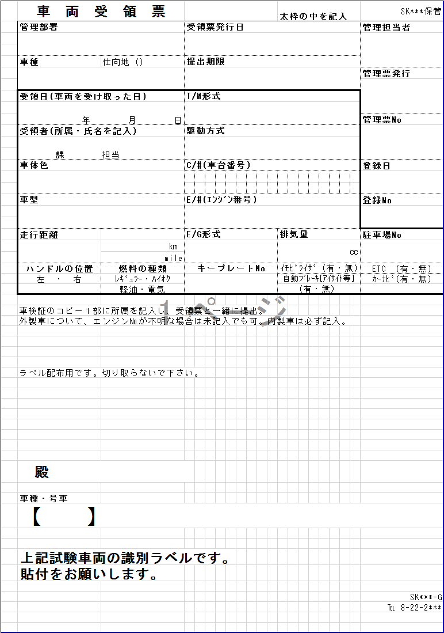
概要
帳票概要
呼び出し元 | TCS01021：試験車情報
ファイル形式 | Excel | ファイル名 | 受領票_リース_「管理票NO」_yyyyMMdd.xlsx

帳票レイアウト

